About
Judul Program | : | Analisa Dimensi dan Harga Pembuatan dan Pemasangan Jendela Tipe 1
Versi Program | : | V1.0.0
Update ke 0 | : | Juli 2022

Penyusun | : | Indra Kusuma Jati Raj Suweda
Email | : | indrakrajsuweda@gmail.com

Selalu cek versi terbaru dan juga program - program lainnya hanya di :

Web : Inpetra.ID

"Terima kasih sudah membeli program ini sebagai bentuk dukungan kepada salah satu visi Inpetra ID
mengembangkan program bantu yang berkualitas dan sesuai dengan kebutuhan kondisi di Indonesia"

Ada permintaan program? Hubungi kami di :
info@inpetra.id

Input & Process
 | Daun jendela tepi |  | Daun Jendela Dalam |  | kolom 1 |  | kolom 2 |  | kolom 3 |  | baris 1 |  | baris 2 |  | baris 3 |  | Kusen Jendela Luar |  | Kusen Jendela Dalam
-44.776119403 | -89.552238806 | -35.820895522 | -74.626865672 | -2.9850746269 | -74.626865672 | -749.25373134 | -74.626865672 | -749.25373134 | -74.626865672 | -35.820895522 | -2.9850746269 | -35.820895522 | -749.25373134 | -35.820895522 | -749.25373134 | -55.223880597 | -100 | -46.268656716 | -91.044776119
-44.776119403 | 89.552238806 | -35.820895522 | 74.626865672 | -2.9850746269 | 74.626865672 | -749.25373134 | 74.626865672 | -749.25373134 | 74.626865672 | -35.820895522 | 2.9850746269 | -35.820895522 | -743.28358209 | -35.820895522 | -743.28358209 | -55.223880597 | 100 | -46.268656716 | 91.044776119
-44.776119403 | 89.552238806 | -35.820895522 | 74.626865672 | -2.9850746269 | 74.626865672 | -749.25373134 | 74.626865672 | -749.25373134 | 74.626865672 | -35.820895522 | 2.9850746269 | -35.820895522 | -743.28358209 | -35.820895522 | -743.28358209 | -55.223880597 | 100 | -46.268656716 | 91.044776119
44.776119403 | 89.552238806 | 35.820895522 | 74.626865672 | 2.9850746269 | 74.626865672 | -743.28358209 | 74.626865672 | -743.28358209 | 74.626865672 | 35.820895522 | 2.9850746269 | 35.820895522 | -743.28358209 | 35.820895522 | -743.28358209 | 55.223880597 | 100 | 46.268656716 | 91.044776119
44.776119403 | 89.552238806 | 35.820895522 | 74.626865672 | 2.9850746269 | 74.626865672 | -743.28358209 | 74.626865672 | -743.28358209 | 74.626865672 | 35.820895522 | 2.9850746269 | 35.820895522 | -743.28358209 | 35.820895522 | -743.28358209 | 55.223880597 | 100 | 46.268656716 | 91.044776119
44.776119403 | -89.552238806 | 35.820895522 | -74.626865672 | 2.9850746269 | -74.626865672 | -743.28358209 | -74.626865672 | -743.28358209 | -74.626865672 | 35.820895522 | -2.9850746269 | 35.820895522 | -749.25373134 | 35.820895522 | -749.25373134 | 55.223880597 | -100 | 46.268656716 | -91.044776119
44.776119403 | -89.552238806 | 35.820895522 | -74.626865672 | 2.9850746269 | -74.626865672 | -743.28358209 | -74.626865672 | -743.28358209 | -74.626865672 | 35.820895522 | -2.9850746269 | 35.820895522 | -749.25373134 | 35.820895522 | -749.25373134 | 55.223880597 | -100 | 46.268656716 | -91.044776119
-44.776119403 | -89.552238806 | -35.820895522 | -74.626865672 | -2.9850746269 | -74.626865672 | -749.25373134 | -74.626865672 | -749.25373134 | -74.626865672 | -35.820895522 | -2.9850746269 | -35.820895522 | -749.25373134 | -35.820895522 | -749.25373134 | -55.223880597 | -100 | -46.268656716 | -91.044776119
NO. | EXPLANATORY |  |  |  |  | FORMULA | VALUE | UNIT | NO. | EXPLANATORY | FORMULA | VALUE | UNIT
A. | INPUT DATA PERENCANAAN |  |  |  |  |  |  |  | B. | OUTPUT PROGRAM SPREADSHEET
A.1. | Input Data Dimensi Daun Jendela
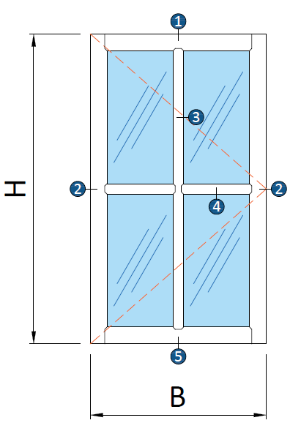

 | Tinggi daun jendela, |  |  |  |  | H = | 1200 | mm
 | Lebar daun jendela, |  |  |  |  | B = | 600 | mm

 |  |  | Profil 1 | Profil 2 | Profil 3 | Profil 4 | Profil 5 |  |  | Gambar : Ilustrasi bentuk kusen dan daun jendela
 |  | Tebal rangka, t: | 15 | 15 | 15 | 15 | 15 | mm
 |  | Lebar rangka, w: | 100 | 60 | 40 | 40 | 100 | mm |  | Biaya pembuatan dan pemasangan daun & kusen jendelan, |  | Rp1,580,000
 |  |  |  |  |  |  |  |  |  | Rekapitulasi biaya kebutuhan tenaga kerja, |  | Rp642,000
 | Jumlah kolom bingkai no. 3, |  |  |  |  | n = | 1 |  |  | Rekapitulasi biaya kebutuhan material, |  | Rp938,000
 | Jumlah baris bingkai no. 4, |  |  |  |  | n = | 1
 | Toleransi jarak, |  |  |  |  | φ = | 3.0 | mm |  | Volume kebutuhan tenaga kerja,
 | Nilai overhead & profit, |  |  |  |  | % = | 7.5 |  |  | Pekerja | OH1 = | 1.214
 | Nilai pajak PPN, |  |  |  |  | % = | 11.0 |  |  | Tukang Ahli | OH2 = | 2.959
 |  |  |  |  |  |  |  |  |  | Kepala Tukang | OH3 = | 0.315
A.2. | Input Data Dimensi Kusen Jendela |  |  |  |  |  |  |  |  | Mandor | OH4 = | 0.075
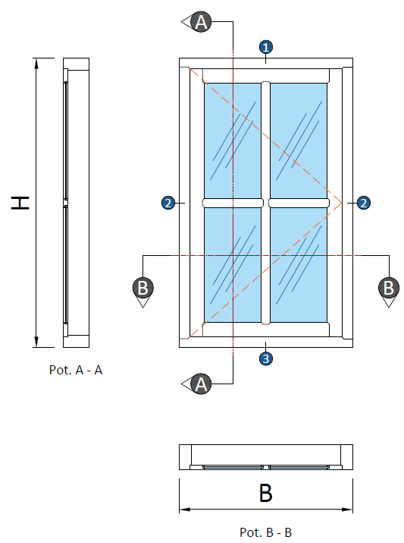
 |  |  |  |  |  |  |  |  |  | Volume kebutuhan material
 |  |  |  |  |  |  |  |  |  | Balok kayu, | V = | 0.040 | m3
 |  |  |  |  |  |  |  |  |  | Papan kayu, | V = | 0.022 | m3
 |  |  |  |  |  |  |  |  |  | Engsel kupu - kupu, | n = | 1 | ps
 |  |  |  |  |  |  |  |  |  | Kaca tebal 5 mm, | A = | 0.720 | m2
 |  |  |  |  |  |  |  |  |  | Kait angin, | n = | 2 | bh
 |  |  |  |  |  |  |  |  |  | Lem kayu, | W = | 0.2524 | kg
 |  |  |  |  |  |  |  |  |  | Paku, | W = | 0.0455 | kg
 |  |  |  |  |  |  |  |  |  | Politur muda, | L = | 0.331 | ltr
 |  |  |  |  |  |  |  |  |  | Politur ultra, | L = | 0.821 | ltr
 |  |  |  |  |  |  |  |  |  | Amplas, | lbr = | 5.000 | lbr

 |  |  |  |  |  |  |  |  |  | Rekapitulasi biaya per item pekerjaan
 |  |  |  |  |  |  |  |  |  | Pembuatan dan pemasangan daun jendela, |  | Rp660,000
 |  |  |  |  |  |  |  |  |  | Pembuatan dan pemasangan kusen jendela, |  | Rp480,000
 |  |  |  |  |  |  |  |  |  | Pemasangan engsel jendela, |  | Rp70,000
 |  |  |  |  |  |  |  |  |  | Pemasangan kait angin, |  | Rp110,000
 |  |  |  |  |  |  |  |  |  | Pelaburan politur pada daun jendela, |  | Rp120,000
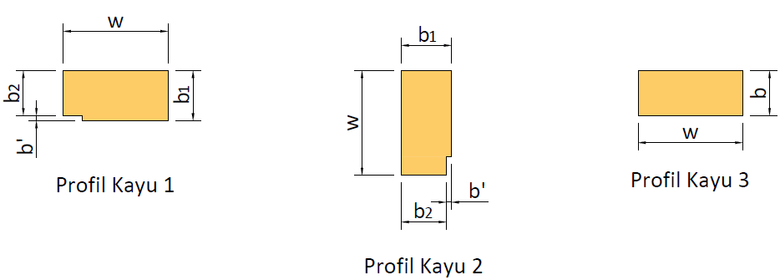
 |  |  |  |  |  |  |  |  |  | Pelaburan politur pada kusen jendela, |  | Rp140,000

 |  | Profil Kusem 1 |  | Profil Kusen 2 |  | Profil Kusen 3
 |  | w = | 140 | w = | 140 | w = | 140 | mm
 |  | b1 = | 70.0 | b1 = | 70.0 | b = | 60 | mm
 |  | b2 = | 60 | b2 = | 60 |  |  | mm
 |  | b' = | 7 | b' = | 7 |  |  | mm

A.3. | Input Data Harga Satuan Tenaga Kerja
 | Pekerja |  |  |  |  | OH1 = | Rp95,000
 | Tukang Ahli |  |  |  |  | OH2 = | Rp110,000
 | Kepala Tukang |  |  |  |  | OH3 = | Rp115,000
 | Mandor |  |  |  |  | OH4 = | Rp140,000

A.4. | Input Data Harga Material
 | Balok kayu, |  |  |  |  | Rp7,000,000 |  | per m3
 | Papan kayu, |  |  |  |  | Rp7,000,000 |  | per m3
 | Engsel kupu - kupu, |  |  |  |  | Rp35,000 |  | per ps
 | Kaca tebal 5 mm, |  |  |  |  | Rp165,000 |  | per m2
 | Kait angin, |  |  |  |  | Rp25,000 |  | per bh
 | Lem kayu, |  |  |  |  | Rp15,000 |  | per kg
 | Paku, |  |  |  |  | Rp25,000 |  | per kg
 | Politur muda, |  |  |  |  | Rp50,000 |  | per ltr
 | Politur ultra, |  |  |  |  | Rp67,000 |  | per ltr
 | Amplas, |  |  |  |  | Rp5,700 |  | per lbr

C. | PERHITUNGAN LUAS DAN VOLUME
C.1. | Perhitungan Luas & Volume untuk Daun Jendela
 | Volume total kayu pakai, |  |  |  |  | n = | 1 | bh
 | Luas untuk daun jendela, |  |  |  |  | n * Adj = | 0.720 | m2
 | Luas total untuk kaca, |  |  |  |  | Akc = | 0.421 | m2
 | Luas total untuk kayu, |  |  |  |  | Aky = | 0.299 | m2
 | Volume total kayu pakai, |  |  |  |  | V = | 0.0045 | m3

C.2. | Perhitungan Volume untuk Kusen Jendela
 | Tinggi total kusen, |  |  |  |  | H = | 1326 | mm
 | Lebar total kusen, |  |  |  |  | B = | 726 | mm

 | Keterangan |  |  |  | Profil 1 | Profil 2 | Profil 3
 | Luas |  |  |  | 9650 | 9650 | 8400 | mm2
 | Keliling |  |  |  | 420 | 420 | 400 | mm
 | Panjang |  |  |  | 726 | 2418 | 726 | mm
 | Volume |  |  |  | 0.0070 | 0.0233 | 0.0061 | m3
 | Permukaan |  |  |  | 0.3049 | 1.0156 | 0.2904 | m2
 | Volume total kusen jendela, |  |  |  |  | VTOT = V1 + V2 + V3 = | 0.0364 | m3
 | Luas permukaan kusen, |  |  |  |  | Ap-TOT = Ap1 + Ap2 + Ap3 = | 1.6109 | m2

D. | ANALISA RENCANA ANGGARAN DAN BIAYA
D.1. | Analisa RAB dan harga pembuatan dan pemasangan daun jendela
 | URAIAN |  | KOEF. | HARGA SATUAN |  | JUMLAH HARGA
 | A. Tenaga Kerja
 | Pekerja, OH |  | 0.800 | Rp95,000 |  | Rp76,000
 | Tukang Ahli, OH |  | 2.400 | Rp110,000 |  | Rp264,000
 | Kepala Tukang, OH |  | 0.240 | Rp115,000 |  | Rp27,600
 | Mandor, OH |  | 0.075 | Rp140,000 |  | Rp10,500
 | Jumlah Biaya Tenaga Kerja: |  |  |  |  | Rp378,100

 | B. Material dan Bahan
 | Papan Kayu, m3 |  | 0.030 | Rp7,000,000 |  | Rp210,000
 | Kaca 5 mm, m2 |  | 1.000 | Rp165,000 |  | Rp165,000
 | Lem kayu, kg |  | 0.300 | Rp15,000 |  | Rp4,500

 | Jumlah Biaya Material dan Bahan: |  |  |  |  | Rp379,500

 | Harga satuan pekerjaan (termasuk profit, overhead, & PPN) |  |  |  |  | Rp904,006
 | Biaya pembuatan dan pemasangan daun jendela: |  |  |  |  | Rp660,000

D.2. | Analisa RAB dan harga pembuatan dan pemasangan kusen jendela
 | URAIAN |  | KOEF. | HARGA SATUAN |  | JUMLAH HARGA
 | A. Tenaga Kerja
 | Pekerja, OH |  | 7.000 | Rp95,000 |  | Rp665,000
 | Tukang Ahli, OH |  | 21.000 | Rp110,000 |  | Rp2,310,000
 | Kepala Tukang, OH |  | 2.100 | Rp115,000 |  | Rp241,500
 | Mandor, OH |  | 0.350 | Rp140,000 |  | Rp49,000
 | Jumlah Biaya Tenaga Kerja: |  |  |  |  | Rp3,265,500

 | B. Material dan Bahan
 | Balok kayu, m3 |  | 1.100 | Rp7,000,000 |  | Rp7,700,000
 | paku, kg |  | 1.250 | Rp25,000 |  | Rp31,250
 | Lem kayu, kg |  | 1.000 | Rp15,000 |  | Rp15,000

 | Jumlah Biaya Material dan Bahan: |  |  |  |  | Rp7,746,250

 | Harga satuan pekerjaan (termasuk profit, overhead, & PPN) |  |  |  |  | Rp13,139,771
 | Biaya pembuatan dan pemasangan kusen jendela: |  |  |  |  | Rp480,000

D.3. | Analisa RAB dan harga pemasangan engsel jendela
 | URAIAN |  | KOEF. | HARGA SATUAN |  | JUMLAH HARGA
 | A. Tenaga Kerja
 | Pekerja, OH |  | 0.015 | Rp95,000 |  | Rp1,425
 | Tukang Ahli, OH |  | 0.150 | Rp110,000 |  | Rp16,500
 | Kepala Tukang, OH |  | 0.015 | Rp115,000 |  | Rp1,725
 | Mandor, OH |  | 0.001 | Rp140,000 |  | Rp112
 | Jumlah Biaya Tenaga Kerja: |  |  |  |  | Rp19,762

 | B. Material dan Bahan
 | Engsel jendela, ps |  | 1.000 | Rp35,000 |  | Rp35,000

 | Jumlah Biaya Material dan Bahan: |  |  |  |  | Rp35,000

 | Harga satuan pekerjaan (termasuk profit, overhead, & PPN) |  |  |  |  | Rp65,345
 | Biaya pemasangan engsel jendela: |  |  |  |  | Rp70,000

D.4. | Analisa RAB dan harga pemasangan kait angin jendela
 | URAIAN |  | KOEF. | HARGA SATUAN |  | JUMLAH HARGA
 | A. Tenaga Kerja
 | Pekerja, OH |  | 0.015 | Rp95,000 |  | Rp1,425
 | Tukang Ahli, OH |  | 0.150 | Rp110,000 |  | Rp16,500
 | Kepala Tukang, OH |  | 0.015 | Rp115,000 |  | Rp1,725
 | Mandor, OH |  | 0.001 | Rp140,000 |  | Rp112
 | Jumlah Biaya Tenaga Kerja: |  |  |  |  | Rp19,762

 | B. Material dan Bahan
 | kait angin, bh |  | 1.000 | Rp25,000 |  | Rp25,000

 | Jumlah Biaya Material dan Bahan: |  |  |  |  | Rp25,000

 | Harga satuan pekerjaan (termasuk profit, overhead, & PPN) |  |  |  |  | Rp53,412
 | Biaya pemasangan kait angin jendela: |  |  |  |  | Rp110,000

D.5. | Analisa RAB dan harga pelaburan politur untuk daun jendela
 | URAIAN |  | KOEF. | HARGA SATUAN |  | JUMLAH HARGA
 | A. Tenaga Kerja
 | Pekerja, OH |  | 0.160 | Rp95,000 |  | Rp15,200
 | Tukang Ahli, OH |  | 0.075 | Rp110,000 |  | Rp8,250
 | Kepala Tukang, OH |  | 0.016 | Rp115,000 |  | Rp1,840
 | Mandor, OH |  | 0.003 | Rp140,000 |  | Rp420
 | Jumlah Biaya Tenaga Kerja: |  |  |  |  | Rp25,710

 | B. Material dan Bahan
 | Politur muda, ltr |  | 0.150 | Rp50,000 |  | Rp7,500
 | Politur ultra, ltr |  | 0.372 | Rp67,000 |  | Rp24,924
 | Amplas, lbr |  | 2.000 | Rp5,700 |  | Rp11,400

 | Jumlah Biaya Material dan Bahan: |  |  |  |  | Rp43,824

 | Harga satuan pekerjaan (termasuk profit, overhead, & PPN) |  |  |  |  | Rp82,971
 | Biaya pelaburan politur untuk daun jendela: |  |  |  |  | Rp120,000

D.6. | Analisa RAB dan harga pelaburan politur untuk kusen jendela
 | URAIAN |  | KOEF. | HARGA SATUAN |  | JUMLAH HARGA
 | A. Tenaga Kerja
 | Pekerja, OH |  | 0.160 | Rp95,000 |  | Rp15,200
 | Tukang Ahli, OH |  | 0.075 | Rp110,000 |  | Rp8,250
 | Kepala Tukang, OH |  | 0.016 | Rp115,000 |  | Rp1,840
 | Mandor, OH |  | 0.003 | Rp140,000 |  | Rp420
 | Jumlah Biaya Tenaga Kerja: |  |  |  |  | Rp25,710

 | B. Material dan Bahan
 | Politur muda, ltr |  | 0.150 | Rp50,000 |  | Rp7,500
 | Politur ultra, ltr |  | 0.372 | Rp67,000 |  | Rp24,924
 | Amplas, lbr |  | 2.000 | Rp5,700 |  | Rp11,400

 | Jumlah Biaya Material dan Bahan: |  |  |  |  | Rp43,824

 | Harga satuan pekerjaan (termasuk profit, overhead, & PPN) |  |  |  |  | Rp82,971
 | Biaya pelaburan politur untuk kusen jendela: |  |  |  |  | Rp140,000

Report
REPORT OUTPUT EXCEL SPREADSHEET

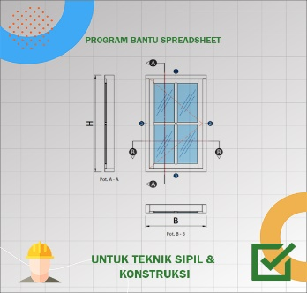 |  |  | • Nama Program |  | Analisa Dimensi dan Harga Pembuatan & Pemasangan Jendela Tipe 1
 |  |  | • Versi |  | 1.0.0
 |  |  | • Penyusun |  | Indra K Raj Suweda
 |  |  | • email |  | indrakrajsuweda@gmail.com

A. | INPUT DATA PERENCANAAN
A.1. | Input Data Dimensi Daun Jendela

 | Tinggi daun jendela, |  |  |  |  | H = | 1200 | mm
 | Lebar daun jendela, |  |  |  |  | B = | 600 | mm

 |  |  | Profil 1 | Profil 2 | Profil 3 | Profil 4 | Profil 5
 |  | Tebal rangka, t: | 15 | 15 | 15 | 15 | 15 | mm
 |  | Lebar rangka, w: | 100 | 60 | 40 | 40 | 100 | mm

 | Jumlah kolom bingkai no. 3, |  |  |  |  | n = | 1
 | Jumlah baris bingkai no. 4, |  |  |  |  | n = | 1
 | Toleransi jarak, |  |  |  |  | φ = | 3.0 | mm
 | Nilai overhead & profit, |  |  |  |  | % = | 7.5
 | Nilai pajak PPN, |  |  |  |  | % = | 11.0
A.2. | Input Data Dimensi Kusen Jendela

 |  | Profil Kusem 1 |  | Profil Kusen 2 |  | Profil Kusen 3
...
A.3. | Input Data Harga Satuan Tenaga Kerja
 | Kaca tebal 5 mm, |  |  |  |  | Rp165,000 |  | per m2
 | Kait angin, |  |  |  |  | Rp25,000 |  | per bh
 | Lem kayu, |  |  |  |  | Rp15,000 |  | per kg
 | Paku, |  |  |  |  | Rp25,000 |  | per kg
 | Politur muda, |  |  |  |  | Rp50,000 |  | per ltr
 | Politur ultra, |  |  |  |  | Rp67,000 |  | per ltr
 | Amplas, |  |  |  |  | Rp5,700 |  | per lbr

B. | OUTPUT PROGRAM SPREADSHEET
 | Daun jendela tepi |  | Daun Jendela Dalam |  | kolom 1 |  | kolom 2 |  | kolom 3 |  | baris 1 |  | baris 2 |  | baris 3 |  | Kusen Jendela Luar |  | Kusen Jendela Dalam
-44.776119403 | -89.552238806 | -35.820895522 | -74.626865672 | -2.9850746269 | -74.626865672 | -749.25373134 | -74.626865672 | -749.25373134 | -74.626865672 | -35.820895522 | -2.9850746269 | -35.820895522 | -749.25373134 | -35.820895522 | -749.25373134 | -55.223880597 | -100 | -46.268656716 | -91.044776119
-44.776119403 | 89.552238806 | -35.820895522 | 74.626865672 | -2.9850746269 | 74.626865672 | -749.25373134 | 74.626865672 | -749.25373134 | 74.626865672 | -35.820895522 | 2.9850746269 | -35.820895522 | -743.28358209 | -35.820895522 | -743.28358209 | -55.223880597 | 100 | -46.268656716 | 91.044776119
-44.776119403 | 89.552238806 | -35.820895522 | 74.626865672 | -2.9850746269 | 74.626865672 | -749.25373134 | 74.626865672 | -749.25373134 | 74.626865672 | -35.820895522 | 2.9850746269 | -35.820895522 | -743.28358209 | -35.820895522 | -743.28358209 | -55.223880597 | 100 | -46.268656716 | 91.044776119
44.776119403 | 89.552238806 | 35.820895522 | 74.626865672 | 2.9850746269 | 74.626865672 | -743.28358209 | 74.626865672 | -743.28358209 | 74.626865672 | 35.820895522 | 2.9850746269 | 35.820895522 | -743.28358209 | 35.820895522 | -743.28358209 | 55.223880597 | 100 | 46.268656716 | 91.044776119
44.776119403 | 89.552238806 | 35.820895522 | 74.626865672 | 2.9850746269 | 74.626865672 | -743.28358209 | 74.626865672 | -743.28358209 | 74.626865672 | 35.820895522 | 2.9850746269 | 35.820895522 | -743.28358209 | 35.820895522 | -743.28358209 | 55.223880597 | 100 | 46.268656716 | 91.044776119
44.776119403 | -89.552238806 | 35.820895522 | -74.626865672 | 2.9850746269 | -74.626865672 | -743.28358209 | -74.626865672 | -743.28358209 | -74.626865672 | 35.820895522 | -2.9850746269 | 35.820895522 | -749.25373134 | 35.820895522 | -749.25373134 | 55.223880597 | -100 | 46.268656716 | -91.044776119
44.776119403 | -89.552238806 | 35.820895522 | -74.626865672 | 2.9850746269 | -74.626865672 | -743.28358209 | -74.626865672 | -743.28358209 | -74.626865672 | 35.820895522 | -2.9850746269 | 35.820895522 | -749.25373134 | 35.820895522 | -749.25373134 | 55.223880597 | -100 | 46.268656716 | -91.044776119
-44.776119403 | -89.552238806 | -35.820895522 | -74.626865672 | -2.9850746269 | -74.626865672 | -749.25373134 | -74.626865672 | -749.25373134 | -74.626865672 | -35.820895522 | -2.9850746269 | -35.820895522 | -749.25373134 | -35.820895522 | -749.25373134 | -55.223880597 | -100 | -46.268656716 | -91.044776119

 | Gambar : Ilustrasi bentuk kusen dan daun jendela

 | Biaya pembuatan dan pemasangan daun & kusen jendelan, |  |  |  |  |  | Rp1,580,000
 | Rekapitulasi biaya kebutuhan tenaga kerja, |  |  |  |  |  | Rp642,000
 | Rekapitulasi biaya kebutuhan material, |  |  |  |  |  | Rp938,000

 | Volume kebutuhan tenaga kerja,
 | Pekerja |  |  |  |  | OH1 = | 1.214
 | Tukang Ahli |  |  |  |  | OH2 = | 2.959
 | Kepala Tukang |  |  |  |  | OH3 = | 0.315
 | Mandor |  |  |  |  | OH4 = | 0.075
...

